5000
견 적 서

강원대학교 |  | 귀하
전화 :
팩스 :
담당 :

아래와 같이 견적합니다.

견 적 합 계 : | ₩1,980,000
견 적 일 자 : | 2017-09-12
결 재 조 건 :

품 명 | 규 격 | 수 량 | 단 가 | 금 액 | 세 액 | 합 계 액
 |  |  |  | - | - | -
프로젝터 | 캐논 GL-652 | 1 | 1,800,000 | 1,800,000 | 180,000 | 1,980,000
 | 현장설치도 |  |  | - | - | -
 | 물품식별번호 : 23077447 |  |  | - | - | -
 |  |  |  | - | - | -
 | 밝기 : 5,000 안시루멘 |  |  | - | - | -
 | 해상도 : XGA (1024 x 768) |  |  | - | - | -
 | 수명 : 2,000시간 |  |  | - | - | -
 | 오디오 출력 : 10W |  |  | - | - | -
 | HDMI, RGB, Audio, Video 입력 |  |  | - | - | -
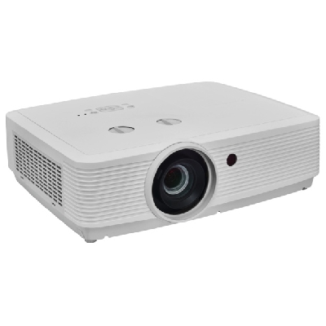
 | 소비전력 345W
 | 상하좌우 키스톤
 | 크기 : 395 x 128 x 318 mm
 | 무게 : 4.45Kg

* 결제계좌 : 신한 110-138-600484 씨-넷 |  |  | 합 계 | 1,800,000 | 180,000 | 1,980,000
* 견적담당 : | 유지현(033-264-3200)
* REMARK

